개요
* 작성 방향
1. 개요-조회 조건 : 초기값, 조회 조건에 따라 처리되는 예외사항들 명시
2. 개요-버튼 : 화면에서 처리가 필요한 버튼정보 및 처리되는 내용에 대해 명시
3. 개요-팝업 : 공통 팝업 정보 또는 신규 팝업 정보에 대한 명시
4. 레이아웃 : To-Be 기준 화면 구성
5. 그리드(시트명) : 그리드구성, 프로시저, 메시지코드, 확인그리드에서 예외로 처리 되는 사항 명시
6. 상세 팝업(팝업명) : 공통 팝업 레이아웃 또는 신규 팝업 레이아웃 정보 및 설명
7. UI컬럼정의 : DB에서 관리하고 있는 시트별 컬럼정의 정보를 표시
화면 개요
화면명 | Project List
화면ID (UI ID) | SDM1020
메뉴 위치 | 샘플 수요 > 프로젝트 관리
화면 설명 | 등록된 프로젝트를 조회하고 프로젝트 권한을 관리한다. 권한이 없는 프로젝트에 대해 권한을 요청한다.
권한 그룹 | SPMS Administrator SPMS Planner

조회 조건
이름 | 다국어 코드 | Type | 조회 필수여부 | Default / 초기값 | 공통 필터/프로시저 | 비고
사업부 | LBL00001 | ComboBox(Single) | Y | 첫 번째 값 | MyDivision | 사용자 권한에 따라 표시 - 변경 시 컬럼정보를 재조회, 그리드 내용 초기화
고객 |  | ComboBox(Multi) | N | ALL | EndCustomerByDivision | 최종 고객을 고른다(사업부·팀에 종속).
나의 권한 |  | ComboBox(Multi) | N | ALL | SCM0001_GET_LOOKUP_VALUES | 프로시저 호출 p_lookup_type = "SPMS_PJT_AUTH"
등록 상태 |  | ComboBox(Multi) | N | ALL | SCM0001_GET_LOOKUP_VALUES | 프로시저 호출 p_lookup_type = "SPMS_PJT_REG_STATUS"
등록 완료일 |  | Date | Y | M-1 ~ Today | PR_GET_DAY_RANGE | 시작이 종료보다 클 수 없음 프로시저 호출 (정의 필요) p_created_by : UserID p_month : -1

버튼
이름 | 다국어 코드 | 기능 |  | 비고
* 기본 기능 | - | 조회조건 Condition, Reset Condition 컬럼 Filter, Sort 처리 |  | 공통으로 필수 적용
조회 | - | 조회 처리 |  | 사업부(Div), 등록완료일 필수
엑셀 | - | 엑셀 다운로드
등록요청 |  | 그리드 내 선택(Checked) 항목에 대한 처리 |  | 선택 프로젝트에 대한 프로젝트 변경 등록 요청 저장 버튼이 따로 없고 그리드 내용 변경 후 등록요청에 의해서만 수정 내역이 저장된다

팝업
이름 | 호출 트리거 | 입력 | 반환 | 반환 후 처리
권한관리 | 그리드 내 "입력/조회 권한등록" 의 프로젝트 별 "권한등록" 링크 값 클릭 | 해당 그리드 Row 의 프로젝트 코드 | POPUP 내에서 처리 | 그리드를 재조회 하여 "입력/조회 권한등록" 의 상태 값 update

레이아웃
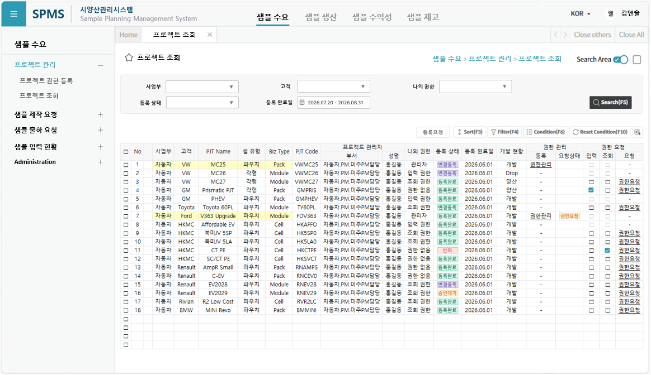
레이아웃
To-be(예시)

Project List
UI Layout

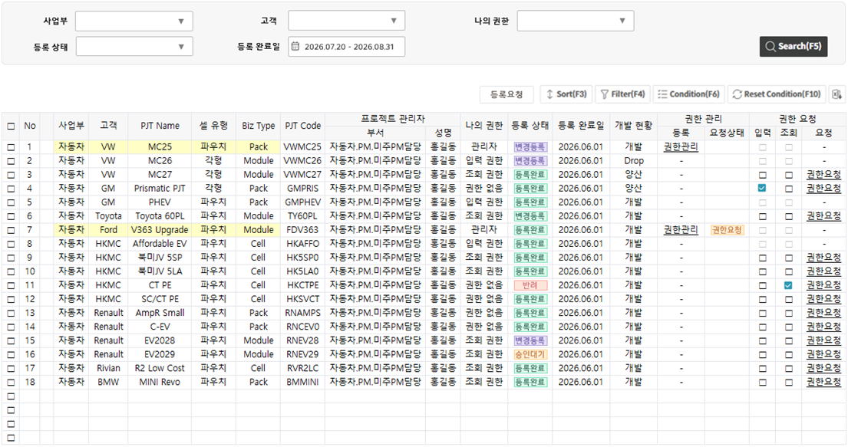

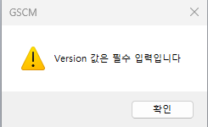
SPMS
확인
프로젝트를 등록 / 변경 하시겠습니까 ?
* 프로젝트의 등록 / 변경 사항에 대하여 시스템 관리자에게 승인 요청토록 하겠습니다.
X

기능 상세
그리드 구성
- |  |  | -
프로시저
헤더 |  | 그리드 헤더 |  | -
기간 |  | 조회조건 Period
조회 |  | 프로젝트 등록 조회 |  | SDM1020_GET_PJT_LIST
저장 |  | <해당없음> |  | <해당없음>
삭제 |  | <해당없음> |  | <해당없음>
등록요청 |  | 프로젝트 등록 요청 |  | SDM1020_BTN_REQ_PJT_REG
권한요청 |  | 프로젝트 권한 요청 |  | SDM1020_REQ_PJT_AUTH | 그리드 내 링크 | 해당 프로젝트 관리자에게 권한요청 메일링 추가

메시지 코드
조회버튼 클릭 |  |  | MSG00097 | Division 을 선택하세요. | 선택한 Division 값이 비어 있는 경우
 |  |  | MSG00108 | 조회 기간이 잘못되었습니다 (시작일 > 종료일). | 조회 시작월이 종료월보다 큰 경우

등록요청 버튼 클릭 |  |  |  | 수정된 내용이 없습니다. | 수정 내역이 없으면 등록요청 불가
 |  |  |  | 선택한 항목이 존재하지 않습니다. | 등록요청 대상 선택항목(Checked) 이 존재하지 않음
 |  |  |  | 프로젝트를 등록/변경 하시겠습니까? | 실행 전 Confirm
 |  |  |  | 성공적으로 등록요청 되었습니다. | 등록요청 성공
 |  |  |  | 등록요청에 실패하였습니다. | 등록요청 실패
권한요청 |  |  |  | 권한요청 항목이 없습니다. | 입력/조회 선택(Checked) 값이 없는 경우
 |  |  |  | 권한요청 하시겠습니까? | 실행 전 Confirm
 |  |  |  | 권한요청을 취소 하시겠습니까? | 실행 전 Confirm |  | 권한요청이 있었는데(Checked) 해제하고(Unchecked) 권한요청 하는 경우
 |  |  |  | 성공적으로 권한요청 되었습니다. | 등록요청 성공
 |  |  |  | 권한요청에 실패하였습니다. | 등록요청 실패

확인 사항
1. 조회 시 확인 사항
1.1. | 관리자인 경우만 항목 수정 가능
1.2. | 권한관리는 나의 권한이 관리자인 경우만 가능
1.3. | 권한요청은 나의 권한이 권한없음, 조회 권한인 경우만 가능
1.3.1. | 권한요청 가능한 경우가 아니면 입력/조회 Checkbox 비활성 처리

2. 항목 수정 시 확인 사항
2.1. | 권한 요청 입력/조회 Checkbox 컨트롤
2.1.1. | 입력/조회 둘중 하나만 선택 가능 : 하나 선택하면 다른 쪽 자동 해제(Unchecked)

3. 등록요청 시 확인 사항
3.1. | 입력 활성화 조건 처리
3.1.1. | 관리자인 경우만 항목 수정 가능
3.2. | 변경 내역이 있는 경우만 등록요청 가능
3.2,1. | 메시지 처리 참고

권한관리 팝업
공통 화면
UI Layout

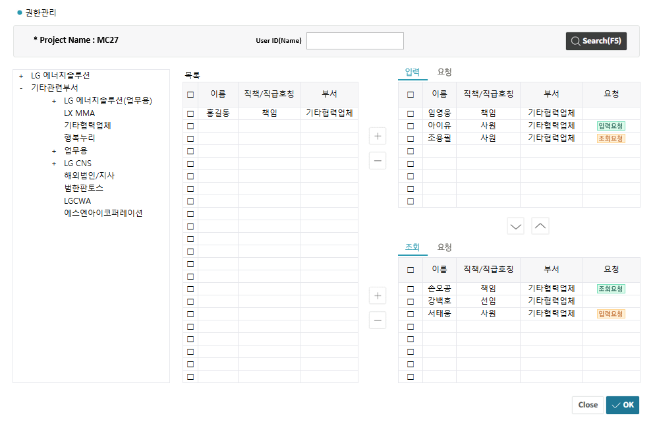

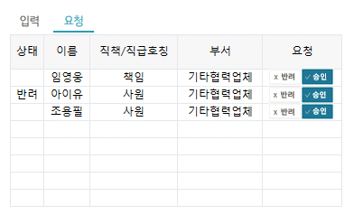

기능 상세
그리드 구성
- |  |  | -
프로시저
헤더 |  | 그리드 헤더 |  | -
기간 |  | 조회조건 Period
조회 |  | 조직도 조회 |  | SDM1010_GET_POP_USER_ORG
 |  | 사용자 조회 |  | SDM1010_GET_POP_USER_BY_DEPT
 |  | 권한관리 조회 |  | SDM1010_GET_POP_PJT_AUTH_MGMT
 |  | 권한요청 조회 |  | SDM1010_GET_POP_PJT_AUTH_REQ
저장 (OK) |  | 권한관리(조직도) 저장 |  | SDM1010_SAVE_POP_PJT_AUTH_MGMT | 버튼 하나로 두 개 TAB 저장 가능?
 |  | 권한요청 저장 |  | SDM1010_SAVE_POP_PJT_AUTH_REQ
삭제 |  | <해당없음> |  | <해당없음>

메시지 코드
조회버튼 클릭

(+) 버튼 클릭 |  |  |  | User 는 입력 리스트에 이미 존재합니다. | 입력 리스트에 있는 사용자를 추가하는 경우
 |  |  |  | User 는 조회 리스트에 이미 존재합니다. | 조회 리스트에 있는 사용자를 추가하는 경우

"OK" 버튼 클릭 |  |  |  | 성공적으로 저장되었습니다. | 저장 성공
 |  |  |  | 저장에 실패하였습니다. | 저장 실패

확인 사항
1. 조회 시 확인 사항
1.1. | 사용자 조회 조건 값이 없는 경우 그리드에 아무 내용도 출력하지 않음

2. 권한 요청에 대한 Process
2.1. | 최초 권한 요청 시 각 권한(입력/조회) 요청 TAB 에 List Up
2.2. | 요청 권한을 승인하는 경우(승인 버튼 클릭) 권한 TAB 에 추가
2.2.1. | 저장(OK) 버튼을 클릭해야 최종 저장
2.3. | 요청 권한을 반려하는 경우(반려 버튼 클릭) 반려 상태로 변경
2.3.1. | 저장(OK) 버튼을 클릭해야 최종 저장
2.4. | 요청 권한과 부여 권한이 다른 경우 요청 상태를 구분 표시
2.5. | 권한 삭제(리스트에서 제외) 대상 사용자에 대한 권한 요청 정보가 존재하면 반려 처리

3. 저장 시 확인 사항
3.1.

GRID
사업부
▼
고객
▼
나의 권한
▼

등록 상태
▼
등록 완료일
2026.07.20 - 2026.08.31

등록요청

변경등록
□ | No | 사업부 | 고객 | PJT Name | 셀 유형 | Biz Type | PJT Code | 프로젝트 관리자 |  | 나의 권한 | 등록 상태 | 등록 완료일 | 개발 현황 | 권한 관리 |  | 권한 요청
 |  |  |  |  |  |  |  | 부서 | 성명 |  |  |  |  | 등록 | 요청상태 | 입력 | 조회 | 요청
□ | 1 | 자동차 | VW | MC25 | 파우치 | Pack | VWMC25 | 자동차.PM.미주PM담당 | 홍길동 | 관리자 |  | 2026.06.01 | 개발 | 권한관리 |  | □ | □ | -
변경등록
□ | 2 | 자동차 | VW | MC26 | 각형 | Module | VWMC26 | 자동차.PM.미주PM담당 | 홍길동 | 입력 권한 |  | 2026.06.01 | Drop | - |  | □ | □ | -
등록완료
□ | 3 | 자동차 | VW | MC27 | 각형 | Module | VWMC27 | 자동차.PM.미주PM담당 | 홍길동 | 조회 권한 |  | 2026.06.01 | 양산 | - |  | □ | □ | 권한요청
등록완료
□ | 4 | 자동차 | GM | Prismatic PJT | 각형 | Pack | GMPRIS | 자동차.PM.미주PM담당 | 홍길동 | 권한 없음 |  | 2026.06.01 | 양산 | - |  |  | □ | 권한요청
등록완료
□ | 5 | 자동차 | GM | PHEV | 파우치 | Pack | GMPHEV | 자동차.PM.미주PM담당 | 홍길동 | 입력 권한 |  | 2026.06.01 | 개발 | - |  | □ | □ | -
변경등록
□ | 6 | 자동차 | Toyota | Toyota 60PL | 파우치 | Module | TY60PL | 자동차.PM.미주PM담당 | 홍길동 | 조회 권한 |  | 2026.06.01 | 개발 | - |  | □ | □ | 권한요청
등록완료
권한요청
□ | 7 | 자동차 | Ford | V363 Upgrade | 파우치 | Module | FDV363 | 자동차.PM.미주PM담당 | 홍길동 | 관리자 |  | 2026.06.01 | 개발 | 권한관리 |  | □ | □ | -
등록완료
□ | 8 | 자동차 | HKMC | Affordable EV | 파우치 | Cell | HKAFFO | 자동차.PM.미주PM담당 | 홍길동 | 입력 권한 |  | 2026.06.01 | 개발 | - |  | □ | □ | -
등록완료
□ | 9 | 자동차 | HKMC | 북미JV 5SP | 파우치 | Cell | HK5SP0 | 자동차.PM.미주PM담당 | 홍길동 | 조회 권한 |  | 2026.06.01 | 개발 | - |  | □ | □ | 권한요청
등록완료
□ | 10 | 자동차 | HKMC | 북미JV 5LA | 파우치 | Cell | HK5LA0 | 자동차.PM.미주PM담당 | 홍길동 | 조회 권한 |  | 2026.06.01 | 개발 | - |  | □ | □ | 권한요청
반려
□ | 11 | 자동차 | HKMC | CT PE | 파우치 | Cell | HKCTPE | 자동차.PM.미주PM담당 | 홍길동 | 권한 없음 |  | 2026.06.01 | 개발 | - |  | □ |  | 권한요청
등록완료
□ | 12 | 자동차 | HKMC | SC/CT PE | 파우치 | Cell | HKSVCT | 자동차.PM.미주PM담당 | 홍길동 | 권한 없음 |  | 2026.06.01 | 개발 | - |  | □ | □ | 권한요청
등록완료
□ | 13 | 자동차 | Renault | AmpR Small | 파우치 | Pack | RNAMPS | 자동차.PM.미주PM담당 | 홍길동 | 권한 없음 |  | 2026.06.01 | 개발 | - |  | □ | □ | 권한요청
등록완료
□ | 14 | 자동차 | Renault | C-EV | 파우치 | Pack | RNCEV0 | 자동차.PM.미주PM담당 | 홍길동 | 권한 없음 |  | 2026.06.01 | 개발 | - |  | □ | □ | 권한요청
변경등록
□ | 15 | 자동차 | Renault | EV2028 | 파우치 | Module | RNEV28 | 자동차.PM.미주PM담당 | 홍길동 | 조회 권한 |  | 2026.06.01 | 개발 | - |  | □ | □ | 권한요청
승인대기
□ | 16 | 자동차 | Renault | EV2029 | 파우치 | Module | RNEV29 | 자동차.PM.미주PM담당 | 홍길동 | 조회 권한 |  | 2026.06.01 | 개발 | - |  | □ | □ | 권한요청
등록완료
□ | 17 | 자동차 | Rivian | R2 Low Cost | 파우치 | Cell | RVR2LC | 자동차.PM.미주PM담당 | 홍길동 | 조회 권한 |  | 2026.06.01 | 개발 | - |  | □ | □ | 권한요청
등록완료
□ | 18 | 자동차 | BMW | MINI Revo | 파우치 | Pack | BMMINI | 자동차.PM.미주PM담당 | 홍길동 | 조회 권한 |  | 2026.06.01 | 개발 | - |  | □ | □ | 권한요청
□
□
□
□

 |  |  |  |  |  |  |  |  |  |  | 등록상태 정의
 |  |  |  |  |  |  |  |  |  |  | 작성중
 |  |  |  |  |  |  |  |  |  |  | 승인대기
 |  |  |  |  |  |  |  |  |  |  | 등록완료
 |  |  |  |  |  |  |  |  |  |  | 반려
 |  |  |  |  |  |  |  |  |  |  | 변경등록 | 수정등록 승인 후 원래 프로젝트 상태
 |  |  |  |  |  |  |  |  |  |  | 변경중 | 수정만한 상태
 |  |  |  |  |  |  |  |  |  |  | 변경요청 | 수정후 등록 요청
 |  |  |  |  |  |  |  |  |  |  | 등록완료 | 수정후 등록 완료
 |  |  |  |  |  |  |  |  |  |  | ? | 수정후 등록 요청 반려

권한관리 팝업_GRID
권한관리

* Project Name : MC27
User ID(Name)

입력
요청
＋ | LG 에너지솔루션 |  |  | 목록
－ | 기타관련부서 |  |  | □ | 이름 | 직책/직급호칭 | 부서 | □ | 이름 | 직책/직급호칭 | 부서 | 요청
 |  | ＋ | LG 에너지솔루션(업무용)
 |  |  | LX MMA | □ | 홍길동 | 책임 | 기타협력업체 | □ | 임영웅 | 책임 | 기타협력업체
입력요청
 |  |  | 기타협력업체 | □ |  |  |  | □ | 아이유 | 사원 | 기타협력업체
조회요청
 |  |  | 행복누리 | □ |  |  |  | □ | 조용필 | 사원 | 기타협력업체
 |  | ＋ | 업무용 | □ |  |  |  | □
 |  | ＋ | LG CNS | □ |  |  |  | □
 |  |  | 해외법인/지사 | □ |  |  |  | □
 |  |  | 범한판토스 | □ |  |  |  | □
 |  |  | LGCWA | □ |  |  |  | □
 |  |  | 에스엔아이코퍼레이션 | □
 |  |  |  | □
조회
요청
 |  |  |  | □
 |  |  |  | □
 |  |  |  | □ |  |  |  | □ | 이름 | 직책/직급호칭 | 부서 | 요청
 |  |  |  | □
조회요청
 |  |  |  | □ |  |  |  | □ | 손오공 | 책임 | 기타협력업체
 |  |  |  | □ |  |  |  | □ | 강백호 | 선임 | 기타협력업체
입력요청
 |  |  |  | □ |  |  |  | □ | 서태웅 | 사원 | 기타협력업체
 |  |  |  | □ |  |  |  | □
 |  |  |  | □ |  |  |  | □
 |  |  |  | □ |  |  |  | □
 |  |  |  | □ |  |  |  | □
 |  |  |  | □ |  |  |  | □

입력
요청

 |  |  |  |  |  |  |  | 상태 | 이름 | 직책/직급호칭 | 부서 | 요청
승인
X 반려
승인
X 반려
승인
X 반려
 |  |  |  |  |  |  |  |  | 임영웅 | 책임 | 기타협력업체
 |  |  |  |  |  |  |  | 반려 | 아이유 | 사원 | 기타협력업체
 |  |  |  |  |  |  |  |  | 조용필 | 사원 | 기타협력업체

